行政事業レビューシート
※平成３１年以降の表記は、新元号に読み替えることとする。
...
平成３１年度行政事業レビューシート
事業名 |  |  |  | 河川・ダムの維持管理事業 |  |  |  |  |  |  |  |  |  |  | 担当部局庁
事業開始年度 |  |  |  | 昭和元年度以前 |  |  |  |  | 事業終了 （予定）年度 |  |  |  | 終了予定なし |  | 担当課室
会計区分 |  |  |  | 一般会計
根拠法令 （具体的な 条項も記載） |  |  |  | 河川法 第1条、9条、59条、60条、63条、66条、70条の２ 特定多目的ダム法 第1条、30条、33条 沖縄振興特別措置法 第107条 独立行政法人水資源機構法 第12条、22条 |  |  |  |  |  |  |  |  |  |  | 関係する 計画、通知等
主要政策・施策 |  |  |  | 国土強靱化施策 |  |  |  |  |  |  |  |  |  |  | 主要経費
事業の目的 （目指す姿を簡潔に。3行程度以内） |  |  |  | 河川及び河川管理施設の維持管理を、河川特性や地域の実情などに応じて総合的に行うことにより、災害の発生が防止され、河川が適正に利用され、流水の正常な機能が維持され、及び河川環境の整備と保全がされるようにすることを目的とする。
事業概要 （5行程度以内。別添可） |  |  |  | 河川法、特定多目的ダム法等の関係法令に基づき、河川及び河川管理施設の維持管理を実施する。具体的には、河川及び堤防、護岸、水門、樋門樋管、排水機場等（以下、「河川管理施設」という。）の機能を維持するために、堤防の変状把握のための除草、河川巡視、河川管理施設の点検及び出水時の操作、洪水の流下断面確保のための樹木伐採や河道内堆積土砂の撤去等を実施するとともに、河川管理施設の補修や、老朽化等に伴い低下した機能回復等を実施する他にも、ダムの操作、堤体と貯水池の点検、巡視、補修及び、更新等を実施する。
実施方法 |  |  |  | 直接実施、委託・請負、その他
予算額・ 執行額 （単位:百万円） |  |  |  |  |  |  |  |  |  |  | 28年度 |  |  | 29年度
 |  |  |  | 予算の状況 |  | 当初予算 |  |  |  |  | 144,312 |  |  | 149,916
...
 |  |  |  |  |  |  |  |  |  | 平成23年度 |  | 158,164 |  |  |  | 平成24年度 |  | 165,167 |  |  | 平成25年度 |  |  | 119
 |  |  |  |  |  |  |  |  |  | 平成27年度 |  | 121 |  |  |  | 平成28年度 |  | 132 |  |  | 平成29年度 |  |  | 123
 |  |  |  |  | ( |  |  | 0120 |  |  | )
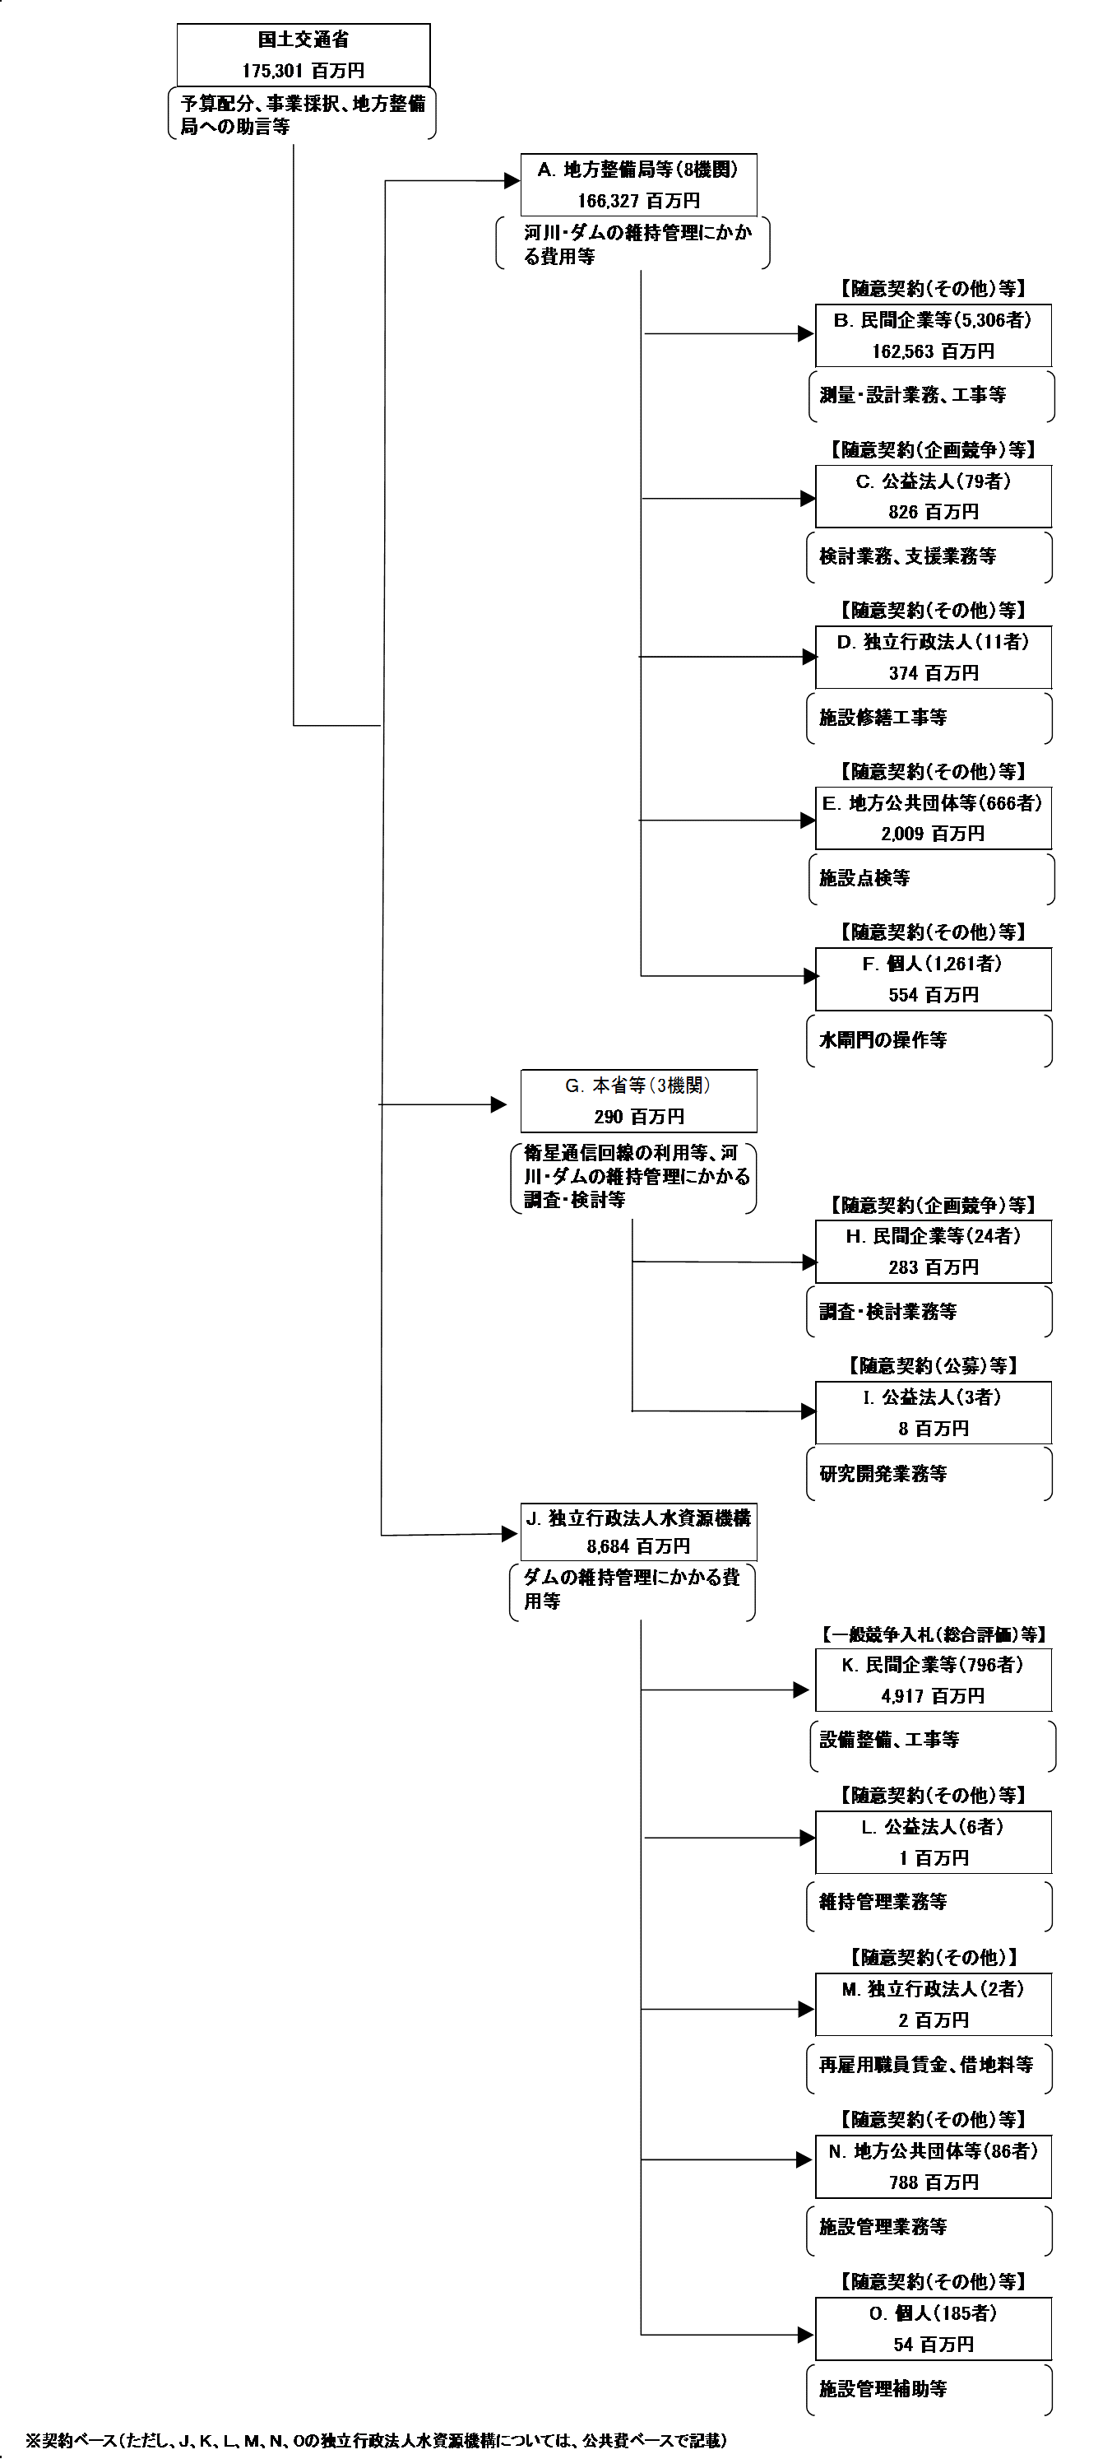
 |  |  |  | ※平成30年度実績を記入。執行実績がない新規事業、新規要求事業については現時点で予定やイメージを記入。

 |  |  |  | A.関東地方整備局 |  |  |  |  |  |  |  |  |  |  |  |  | B.（株）荏原製作所 東京支社
 |  |  |  | 費 目 |  |  |  | 使 途 |  |  |  |  |  |  | 金 額 (百万円） |  | 費 目 |  | 使 途 |  |  |  |  |  | 金 額 (百万円）
 |  |  |  | 直轄事業費 |  |  |  | 河川・ダムの維持管理にかかる費用等 |  |  |  |  |  |  | 29,359 |  | 工事費 |  | 制御設備修繕 |  |  |  |  |  | 1,342
...
 |  |  |  | 計 |  |  |  |  |  |  |  |  |  |  | 179 |  | 計 |  |  |  |  |  |  |  | 71
費目・使途欄についてさらに記載が必要な場合はチェックの上【別紙２】に記載 |  |  |  |  |  |  |  |  |  |  |  |  |  |  |  |  |  |  |  | チェック |  | ☑
※Ｂ，Ｃ，Ｄ，Ｅ，Ｆについては、「Ａ．地方整備局等（８機関)」のうち、最も支出額が大きい関東地方整備局を代表として、各ブロック(Ｂ，Ｃ，Ｄ，Ｅ，Ｆ）の上位１者を記載。
※H，Ｉについては、「Ｇ．本省等（３機関)」のうち、最も支出額が大きい国土技術政策総合研究所を代表として、各ブロック（H，Ｉ)の上位１者を記載。
※Ｋ，Ｌ，Ｍ，Ｎ，Oについては、「J．独立行政法人水資源機構」のうち、各ブロック（Ｋ，Ｌ，Ｍ，Ｎ，Ｏ）の上位１者を記載。

 | 支出先上位１０者リスト
 | A.地方整備局
 |  | 支 出 先 |  |  |  |  | 法 人 番 号 |  |  |  | 業 務 概 要 |  |  |  | 支 出 額 （百万円） |  | 契約方式等 |  | 入札者数 （応募者数） | 落札率 |  |  | 一者応札・一者応募又は 競争性のない随意契約となった 理由及び改善策 （支出額10億円以上）
1 |  | 関東地方整備局 |  |  |  |  | 2000012100001 |  |  |  | 河川・ダムの維持管理にかかる費用等 |  |  |  | 29,359 |  |  |  | - | - |  |  | -
2 |  | 東北地方整備局 |  |  |  |  | 2000012100003 |  |  |  | 河川・ダムの維持管理にかかる費用等 |  |  |  | 26,688 |  |  |  | - | - |  |  | -
3 |  | 九州地方整備局 |  |  |  |  | 2000012100002 |  |  |  | 河川・ダムの維持管理にかかる費用等 |  |  |  | 25,733 |  |  |  | - | - |  |  | -
4 |  | 中国地方整備局 |  |  |  |  | 2000012100006 |  |  |  | 河川・ダムの維持管理にかかる費用等 |  |  |  | 22,828 |  |  |  | - | - |  |  | -
5 |  | 中部地方整備局 |  |  |  |  | 2000012100006 |  |  |  | 河川・ダムの維持管理にかかる費用等 |  |  |  | 22,817 |  |  |  | - | - |  |  | -
6 |  | 近畿地方整備局 |  |  |  |  | 2000012100005 |  |  |  | 河川・ダムの維持管理にかかる費用等 |  |  |  | 17,033 |  |  |  | - | - |  |  | -
7 |  | 北陸地方整備局 |  |  |  |  | 2000012100007 |  |  |  | 河川・ダムの維持管理にかかる費用等 |  |  |  | 14,993 |  |  |  | - | - |  |  | -
8 |  | 四国地方整備局 |  |  |  |  | 2000012100008 |  |  |  | 河川・ダムの維持管理にかかる費用等 |  |  |  | 6,874 |  |  |  | - | - |  |  | -
...
 | H.民間企業等
支出先上位10者リスト欄についてさらに記載が必要な場合はチェックの上【別紙３】に記載 |  |  |  |  |  |  |  |  |  |  |  |  |  |  |  |  |  |  |  | チェック |  | ☑
※Ｂ，Ｃ，Ｄ，Ｅ，Ｆについては、「Ａ．地方整備局等（８機関)」のうち、最も支出額が大きい関東地方整備局を代表として、各ブロック(Ｂ，Ｃ，Ｄ，Ｅ，Ｆ）の上位１0者を記載。
※H，Ｉについては、「Ｇ．本省等（３機関)」のうち、最も支出額が大きい国土技術政策総合研究所を代表として、各ブロック（H，Ｉ)の上位１0者を記載。
※Ｋ，Ｌ，Ｍ，Ｎ，Oについては、「J．独立行政法人水資源機構」のうち、各ブロック（Ｋ，Ｌ，Ｍ，Ｎ，Ｏ）の上位１0者を記載。
※Ｂ，Ｃ，Ｄ，Ｅ，Ｆ，Ｈ，Ｉ，Ｋ，Ｌ，Ｍ，Ｎ，Ｏについて複数契約がある場合、業務概要、契約方式、入札者数、落札率は最も支出額が大きいものを代表的に記載。
 | 国庫債務負担行為等による契約先上位10者リスト
 |  | ﾌﾞﾛｯｸ 名 | 契 約 先 |  |  |  | 法 人 番 号 |  |  |  | 業 務 概 要 |  |  |  | 契約額 （百万円） |  | 契約方式 |  | 入札者数 （応募者数） | 落札率 |  |  | 一者応札・一者応募又は 競争性のない随意契約となった理由及び改善策 （契約額10億円以上）
1 |  | B | 関東建設マネジメント（株） |  |  |  | 1030001098427 |  |  |  | 管理支援業務 |  |  |  | 245 |  | 指名競争契約 （総合評価） |  | 1 | 99 |  |  | -
2 |  | B | 関東建設マネジメント（株） |  |  |  | 1030001098427 |  |  |  | 管理支援業務 |  |  |  | 245 |  | 一般競争契約 （総合評価） |  | 1 | 98 |  |  | -
3 |  | B | 関東建設マネジメント（株） |  |  |  | 1030001098427 |  |  |  | 巡視支援業務 |  |  |  | 243 |  | 指名競争契約 （総合評価） |  | 1 | 98 |  |  | -
4 |  | B | 関東建設マネジメント（株） |  |  |  | 1030001098427 |  |  |  | 管理支援業務 |  |  |  | 243 |  | 一般競争契約 （総合評価） |  | 1 | 96 |  |  | -
5 |  | B | 関東建設マネジメント（株） |  |  |  | 1030001098427 |  |  |  | 管理支援業務 |  |  |  | 206 |  | 一般競争契約 （総合評価） |  | 1 | 98 |  |  | -
6 |  | B | 関東建設マネジメント（株） |  |  |  | 1030001098427 |  |  |  | 巡視支援業務 |  |  |  | 187 |  | 一般競争契約 （総合評価） |  | 1 | 98 |  |  | -
7 |  | B | 関東建設マネジメント（株） |  |  |  | 1030001098427 |  |  |  | 監督支援業務 |  |  |  | 167 |  | 一般競争契約 （総合評価） |  | 4 | 80 |  |  | -
8 |  | B | 関東建設マネジメント（株） |  |  |  | 1030001098427 |  |  |  | 管理支援業務 |  |  |  | 152 |  | 一般競争契約 （総合評価） |  | 1 | 98 |  |  | -
...
21 |  | B | （株）荏原製作所北関東支社 |  |  |  | 1010801001748 |  |  |  | 制御設備修繕 |  |  |  | 151 |  | 一般競争契約 （総合評価） |  | 1 | 99 |  |  | -
22 |  | B | （株）荏原製作所北関東支社 |  |  |  | 1010801001748 |  |  |  | 制御設備修繕 |  |  |  | 79 |  | 随意契約 （その他） |  | 1 | 99 |  |  | -
23 |  | B | （株）荏原製作所北関東支社 |  |  |  | 1010801001748 |  |  |  | 制御設備修繕 |  |  |  | 47 |  | 随意契約 （その他） |  | 1 | 100 |  |  | -
24 |  | B | ホクト・エンジニアリング（株） |  |  |  | 6011801011848 |  |  |  | 工事監督支援業務 |  |  |  | 160 |  | 一般競争契約 （総合評価） |  | 1 | 79 |  |  | -
25 |  | B | ホクト・エンジニアリング（株） |  |  |  | 6011801011848 |  |  |  | 工事監督支援業務 |  |  |  | 142 |  | 一般競争契約 （総合評価） |  | 1 | 79 |  |  | -
26 |  | B | ホクト・エンジニアリング（株） |  |  |  | 6011801011848 |  |  |  | 工事監督支援業務 |  |  |  | 131 |  | 一般競争契約 （総合評価） |  | 1 | 80 |  |  | -
27 |  | B | ホクト・エンジニアリング（株） |  |  |  | 6011801011848 |  |  |  | 工事監督支援業務 |  |  |  | 127 |  | 一般競争契約 （総合評価） |  | 1 | 100 |  |  | -
28 |  | B | ホクト・エンジニアリング（株） |  |  |  | 6011801011848 |  |  |  | 工事監督支援業務 |  |  |  | 126 |  | 一般競争契約 （総合評価） |  | 1 | 79 |  |  | -
29 |  | B | ホクト・エンジニアリング（株） |  |  |  | 6011801011848 |  |  |  | 工事監督支援業務 |  |  |  | 101 |  | 指名競争契約 （総合評価） |  | 1 | 80 |  |  | -
30 |  | B | ホクト・エンジニアリング（株） |  |  |  | 6011801011848 |  |  |  | 工事監督支援業務 |  |  |  | 100 |  | 一般競争契約 （総合評価） |  | 1 | 79 |  |  | -
※国庫債務負担行為等による契約先上位10者リストについては、「Ａ．地方整備局等（８機関）」のうち、最も支出額が大きい関東地方整備局を代表として記載。

